Tabelle1
Tracetable Cows |  | Sofia Gschwend | 257664 | am 28.03.2018
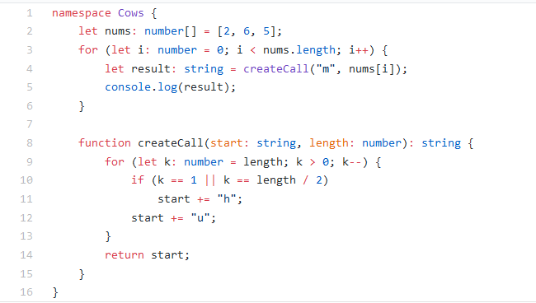

HAUPTPROGRAMM |  |  |  | FUNKTION createCall
Zeile | Kommentar | i: number | result: string | Zeile | Kommentar | start: string | length: number | k: number
 |  |  |  | 8 | Parameter definieren | "m" aus Zeile 4 | 2 aus Array
2 | Array erstellen nums=[2,6,5] |  |  | 9 | Schleife beginnt 2>0 |  |  | 2
3 | Schleife beginnt 0<3 | 0 |  | 10 | if 2≠1||2≠3 nicht erfüllt, false
4 | Aufruf von createCall |  | "muhu" | 12 |  | "mu"
5 | console -> "muhu" |  |  | 13 | Schleife beendet
 |  |  |  | 9 | k dekrementiert 1>0 |  |  | 1
 |  |  |  | 10 | if 1=1||2≠3 erfüllt, true
3 | i++ inkrement, 1<3 | 1 | "muuuhuuhu" | 11 |  | "muh"
4 | Aufruf von createCall |  |  | 12 |  | "muhu"
 |  |  |  | 13 | Schleife beendet
3 | i++ inkrement, 2<3 | 2 | "muuuuhu" | 9 | k derementiert 0>0 Schleife wird nicht ausgeführt |  |  | 0
4 | Aufruf von createCall |  |  | 14 | return start; -> liefere start="muhu" zurück

3 | i++ inkrement, 3<3 | 3 |  | 8 | Parameter definieren | "m" aus Zeile 4 | 6 aus Array
3 | Abbruchkriterium |  |  | 9 | Schleife 6>0 |  |  | 6
 |  |  |  | 10 | if nicht erfüllt, false
 |  |  |  | 12 |  | "mu"
 |  |  |  | 13 | Schleife schließen
 |  |  |  | 9 | k dekrementiert 5>0 |  |  | 5
 |  |  |  | 10 | if nicht erfüllt, false
 |  |  |  | 12 |  | "muu"
 |  |  |  | 13 | Schleife schließen
 |  |  |  | 9 | k dekrementiert 4>0 |  |  | 4
 |  |  |  | 10 | if nicht erfüllt, false
 |  |  |  | 12 |  | "muuu"
 |  |  |  | 13 | Schleife schließen
 |  |  |  | 9 | k dekrementiert 3>0 |  |  | 3
 |  |  |  | 10 | if 3≠1||3=3 erfüllt, true
 |  |  |  | 11 |  | "muuuh"
 |  |  |  | 12 |  | "muuuhu"
 |  |  |  | 13 | Schleife schließen
 |  |  |  | 9 | k dekrementiert 2>0 |  |  | 2
 |  |  |  | 10 | if nicht erfüllt, false
 |  |  |  | 12 |  | "muuuhuu"
 |  |  |  | 13 | Schleife schließen
 |  |  |  | 9 | k dekrementiert 1>0 |  |  | 1
 |  |  |  | 10 | if 1=1||2≠3 erfüllt, true
 |  |  |  | 11 |  | "muuuhuuh"
 |  |  |  | 12 |  | "muuuhuuhu"
 |  |  |  | 13 | Schleife beendet
 |  |  |  | 9 | k derementiert 0>0 Schleife wird nicht ausgeführt |  |  | 0
 |  |  |  | 14 | return start; -> liefere start= "muuuhuuhu" zurück

 |  |  |  | 8 | Parameter definieren | "m" aus Zeile 4 | 5 aus Array
 |  |  |  | 9 | Schleife beginnt 5>0 |  |  | 5
 |  |  |  | 10 | if 5≠1||5≠5/2 nicht erfüllt, false
 |  |  |  | 12 |  | "mu"
 |  |  |  | 13 | Schleife schließen
 |  |  |  | 9 | k dekrementiert 4>0 |  |  | 4
 |  |  |  | 10 | if 4≠1||4≠5/2 nicht erfüllt, false
 |  |  |  | 12 |  | "muu"
 |  |  |  | 13 | Schleife schließen
 |  |  |  | 9 | k dekrementiert 3>0 |  |  | 3
 |  |  |  | 10 | if 3≠1||3≠5/2 nicht erfüllt,false
 |  |  |  | 12 |  | "muuu"
 |  |  |  | 13 | Schleife schließen
 |  |  |  | 9 | k dekrementiert 2>0 |  |  | 2
 |  |  |  | 10 | if 2≠1||2≠5/2 nicht erfüllt,false
 |  |  |  | 12 |  | "muuuu"
 |  |  |  | 13 | Schleife schließen
 |  |  |  | 9 | k dekrementiert 1>0 |  |  | 1
 |  |  |  | 10 | if 1=1||1≠5/2 erfüllt, true
 |  |  |  | 11 |  | "muuuuh"
 |  |  |  | 12 |  | "muuuuhu"
 |  |  |  | 13 | Schleife beendet
 |  |  |  | 9 | k derementiert 0>0 Schleife wird nicht ausgeführt |  |  | 0
 |  |  |  | 14 | return start; -> liefere start= "muuuuhu" zurück

